完成率
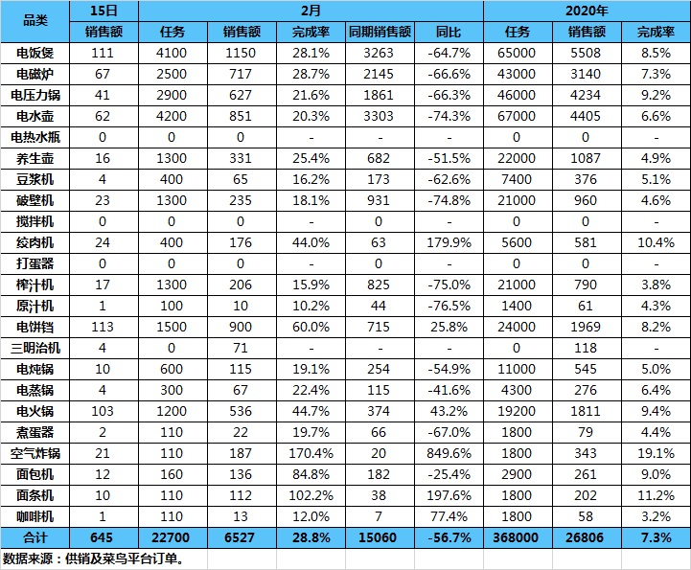
 |  |  |  |  |  |  |  |  |  |  |  |  |  |  |  |  |  |  |  |  | 需要更新
责任人 | 品类 | 2020-07-02 |  |  |  |  |  | 7月 |  |  |  |  |  | 2020年 |  |  |  | 合计 | 275771 | 27.58 | 760621.36 |  | 553940 |  |  |  | -38403.4 | -16.4%
 |  | UV | 转化 | 目标 | 销售额 | 猫超类目销售 | 占比 | 目标 | 销售额 | 完成率 | 降价率 | 同期 | 同比 | 任务 | 销售额 | 完成率 |  |  | 2020-07-02 |  | 19年 |  | 月 |  | 年 |  | 降价额 | 降价率
王健 | 电饭煲 | 13444 | 3.78% | 11.29 | 6.41 | 78.7 | 32% | 350 | 13 | 4% | -10.0% | 29.1 | -55% | 5500 | 1890.5 | 34% |  | 电饭煲 | 64057 | 6.41 | 290737.83 | 29.1 | 130047 | 13 | 18904919.101 | 1890.5 | -12971.64 | -10.0%
 | 电磁炉 | 4473 | 4.29% | 4.52 | 3.19 |  |  | 140 | 5.6 | 4% | -7.3% | 11.4 | -51% | 3000 | 981.6 | 33% |  | 电磁炉 | 31874 | 3.19 | 113730.45 | 11.4 | 56118 | 5.6 | 9815770.4025 | 981.6 | -4113.46 | -7.3%
 | 电压力锅 | 4422 | 3.35% | 6.45 | 4.35 |  |  | 200 | 9 | 5% | -14.9% | 8.6 | 5% | 3000 | 1139.8 | 38% |  | 电压力锅 | 43470 | 4.35 | 86217.01 | 8.6 | 89995 | 9 | 11397901.877 | 1139.8 | -13412.15 | -14.9%
武晓芳 | 电水壶 | 6469 | 7.20% | 7.10 | 4.69 |  |  | 220 | 9.6 | 4% | -14.2% | 11.2 | -14% | 2800 | 983 | 35% |  | 绞肉机 | 4775 | 0.48 | 1186 | 0.1 | 9739 | 1 | 808267.13828 | 80.8 | -1263.83 | -13.0%
 | 料榨 | 3179 | 2.71% | 2.58 | 1.16 |  |  | 80 | 2.3 | 3% | -22.1% | 3.5 | -34% | 700 | 246.9 | 35% |  | 养生壶 | 3190 | 0.32 | 6159.8 | 0.6 | 8520 | 0.9 | 1806754.04 | 180.7 | -1049.4 | -12.3%
元锦涛 | 绞肉机 | 862 | 1.62% |  | 0.48 |  |  | 30 | 1 | 3% | -13.0% | 0.1 | 900% | 150 | 80.8 | 54% |  | 豆浆机 | 4321 | 0.43 | 14345.85 | 1.4 | 7992 | 0.8 | 1425230.0833 | 142.5 | -1073.24 | -13.4%
 | 养生壶 | 858 | 3.38% | 0.97 | 0.32 |  |  | 30 | 0.9 | 3% | -12.3% | 0.6 | 50% | 400 | 180.7 | 45% |  | 电炖锅 | 4149 | 0.41 | 22782.93 | 2.3 | 6901 | 0.7 | 1396680.1048 | 139.7 | -599.97 | -8.7%
 | 豆浆机 | 527 | 1.52% | 0.48 | 0.43 |  |  | 15 | 0.8 | 5% | -13.4% | 1.4 | -43% | 400 | 142.5 | 36% |  | 电饼铛 | 17243 | 1.72 | 14885.12 | 1.5 | 33009 | 3.3 | 3259115.8692 | 325.9 | -1559.73 | -4.7%
 | 电炖锅 | 1224 | 2.86% | 0.65 | 0.41 |  |  | 20 | 0.7 | 4% | -8.7% | 2.3 | -70% | 550 | 139.7 | 25% |  | 电火锅 | 11459 | 1.15 | 6539.19 | 0.7 | 25328 | 2.5 | 4151317.1376 | 415.1 | -471.16 | -1.9%
 | 电饼铛 | 3331 | 2.73% | 1.94 | 1.72 |  |  | 60 | 3.3 | 6% | -4.7% | 1.5 | 120% | 600 | 325.9 | 54% |  | 电蒸锅 | 716 | 0.07 | 567 | 0.1 | 895 | 0.1 | 292751.64143 | 29.3 | 26.85 | 3.0%
 | 电火锅 | 6150 | 2.21% | 1.61 | 1.15 |  |  | 50 | 2.5 | 5% | -1.9% | 0.7 | 257% | 900 | 415.1 | 46% |  | 面包机 | 7486 | 0.75 | 2442 | 0.2 | 15812 | 1.6 | 1710347.975 | 171 | -756.64 | -4.8%
 | 电蒸锅 | 187 | 1.07% | 0.16 | 0.07 |  |  | 5 | 0.1 | 2% | 3.0% | 0.1 | 0% | 100 | 29.3 | 29% |  | 炊具 | 21104 | 2.11 | 54189.76 | 5.4 | 44199 | 4.4 | 6723956.7 | 672.4 | -1159.03 | -2.6%
 | 面包机 | 1771 | 1.07% | 0.97 | 0.75 |  |  | 30 | 1.6 | 5% | -4.8% | 0.2 | 700% | 300 | 171 | 57% |  | 料理机 | 3864 | 0.39 | 4867.02 | 0.5 | 9643 | 1 | 1104701.1301 | 110.5 | -1002.71 | -10.4%
 | 空气炸锅 | 1904 | 0.74% | 0.65 | 0.34 |  |  | 20 | 0.6 | 3% | -3.0% | 0 | - | 100 | 36.1 | 36% |  | 空气炸锅 | 3405 | 0.34 | 0 | 0 | 6088 | 0.6 | 360845.75 | 36.1 | -182.36 | -3.0%
 | 炊具 | 6550 | 4.70% | 4.84 | 2.11 |  |  | 150 | 4.4 | 3% | -2.6% | 5.4 | -19% | 1500 | 672.4 | 45% |  | 榨汁机 | 7688 | 0.77 | 24171.37 | 2.4 | 13428 | 1.3 | 1205036.499 | 120.5 | -3916.16 | -29.2%
胡路遥 | 厨房合计 | 57255 | 3.62% | 44.19 | 27.58 |  |  | 1400 | 55.4 | 4% | -9.7% | 76.1 | -27% | 20000 | 7435.3 | 37% |  | 破壁机 | 0 | 0 | 5990.89 | 0.6 | 0 | 0 | 158886.84 | 15.9 | 0 | #DIV/0!
张玲 | 环电数据 |  |  |  | 销售额 |  |  | 目标 | 销售额 | 完成率 |  | 同期 | 同比 | 任务 | 销售额 | 完成率 |  | 电热水瓶 | 11946 | 1.19 | 19827.9 | 2 | 27177 | 2.7 | 2499421.5072 | 249.9 | -1093.46 | -4.0%
 | 取暖器 | 12 | 0.00% | / | / |  |  | 0 | 0 | 0.00% | / | / | / | 850 | 0 | 0% |  | 电水壶 | 35024 | 3.5 | 91981.24 | 9.2 | 69049 | 6.9 | 7331271.4194 | 733.1 | -9778.53 | -14.2%
 | 挂烫机 | 10724 | 2.52% | 0 | 0.00 |  |  | 67 | 0 | 0% | / | / | / | 1000 | 0 | 0% |  | 料榨 | 11552 | 1.16 | 35029.28 | 3.5 | 23071 | 2.3 | 2468624.4691 | 246.9 | -5101.23 | -22.1%
 | 加湿器 | 1152 | 6.08% | #REF! | 0.00 |  |  | 24 | 0 | 0% | / | / | / | 1000 | 0 | 0%
 | 空净 | 0 | 0.00% | #REF! |  |  |  |  |  |  |  |  |  | 150 |  |  | 0.3
 | 风扇 | 0 | 0.00% | #REF! |  |  |  |  |  |  |  |  |  | 2000 |  |  | 3.1
 | 环电合计 | 141302 | 2.98% | #REF! | 0.00 |  |  | 91 | 0 | 0% | / | / | / | 5000 | 0 | 0%
 | 生活合计 |  |  |  | 27.58 |  |  | 1491 | 55.4 | 4% | / | / | / | 25000 | 7435.3 | 30%

 |  |  |  |  | 猫超生活日报 2020年4月7日 时间进度 23% 全月累计销售：328万 昨日销售：38.6万

